Балашов_6
Балашов Савва Арсеньевич (А-08-19)
бригада 3

Пункт задания № 1

 | АО |  |  |  | ЦО
 | Размах |  | Период |  | Размах |  | Период |  | СКЗ
 | Up-p, дел. | KOY, В/дел. | Т, дел. | KOX, мс/дел. | Up-p, дел. | KOY, В/дел. | Т, дел. | KOX, мс/дел. | URMS, В
 | 3.2 | 5.0 | 4.8 | 2.0 | 7.6 | 2.0 | 9.8 | 1.0 | 5.24

Пункт задания № 2
 |  |  | Измерение параметров одиночного импульса

 | Аналоговый осцилллограф (АО)
 | Амплитуда импульса |  | Амплитуда выброса |  | Длительность импульса |  |  |  | Длительность фронта |  | Длительность среза
 | UИ, дел. | KO,Y, В/дел. | UВ, дел. | KO,Y, В/дел. | τи, дел. | KP, мкс/ дел. | tg α1 (или α1) | tg α2 (или α2) | τФ, дел. | KP, мкс/дел. | τС, дел. | KP, мкс/дел.
 | 4.0 | 2.0 | 0.8 | 2.0 | 9.4 | 5.0 | 3° | 2° | 3.4 | 0.1 | 6.2 | 0.05

 | Цифровой осциллограф (ЦО)
 | Амплитуда импульса |  | Амплитуда выброса |  | Длительность импульса |  | Длительность фронта |  | Длительность среза
 | UИ, В | KO,Y, В/дел. | UВ, В | KO,Y, В/дел. | τи, мкс | KP, мкс/ дел. | τФ, мкс | KP, мкс/дел. | τС, мкс | KP, мкс/дел.
 | 5.37 | 10.0 | 0.5 | 5.0 | 62 | 10.0 | 7.5 | 2.0 | 5.8 | 1.0

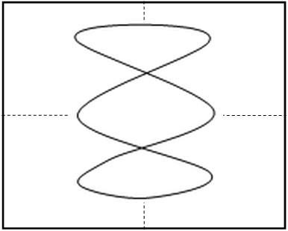
Пункт задания № 3
 |  |  | Измерение частоты двумя способами

 | Аналоговый осциллограф (АО) |  |  |  |  |  | Цифровой осциллограф (ЦО)
 | Косвенный метод |  | Метод фигур Лиссажу |  |  |  | Прямое измерение | Косвенный метод
 | Т, дел. | KP, .../ дел. | Модель генератора | Частота на генераторе, Гц | Генератор подключен к каналу … осц. | Фигура | Значение частоты сигнала F, кГц | Т, мкс | KP, .../ дел.
 | 5.2 | 50 мкс | ГЗ-131 | 1331 | кан. 2 | см. рис. | — | 252.6 | 0,1 мс

